상품제안서
[국산]독도 베이직가죽필통(네이비,오렌지,연두,보라) | 상품코드: F20628

 |  |  |  |  |  |  | 02-412-0044 | www.easy1.co.kr
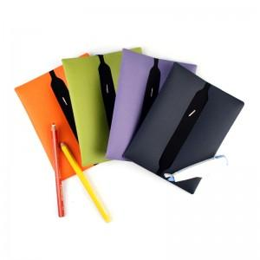

【상세/제작정보】 | 불박인쇄-5*3cm이내

【인쇄/포장옵션】 | 불박 / 포장지포장

【공급단가】 | 수량 | 100~ | 300~ | 500~ | 1,000~ | 3,000~
*VAT별도 | 단가 | 3,500원 | 3,370원 | 3,250원 | 3,120원 | 3,000원

【상품 URL】 | http://www.easy1.co.kr/src/goods_detail.php?gdno=20628

